jvm
PC
SSD／HDD |  | メモリ（16G）
512G |  | 1G | システム用
１T |  | 500M | VOOV
 |  | 700M | OFFICE
 |  | 512M | JVM（eclipse用）
 |  | 512M | JVM（JAVA実行用）

 | JVM（512M）
全局共有領域（static final constant）

NG
NG
OK
OK
スタック領域
int
boolean
...8種類
ヒープ領域
クラス
new obj()

Integer numInteger

int numInt

 |  |  |  | int sum = 0; |  |  | Car c = new Car();

执行
windows
 | PJ |  |  |  |  | JVM(windows)

HelloWorld.java
HelloWorld.class

HelloWorld.class

同一个class文件,实现跨平台

执行
mac
 | PJ |  |  |  |  | JVM(mac)

HelloWorld.java
HelloWorld.class

HelloWorld.class

memory
01011100
b | s |  | f |  | d

一个字节（即：8个bit），范围-128到127

JAVA実行構成
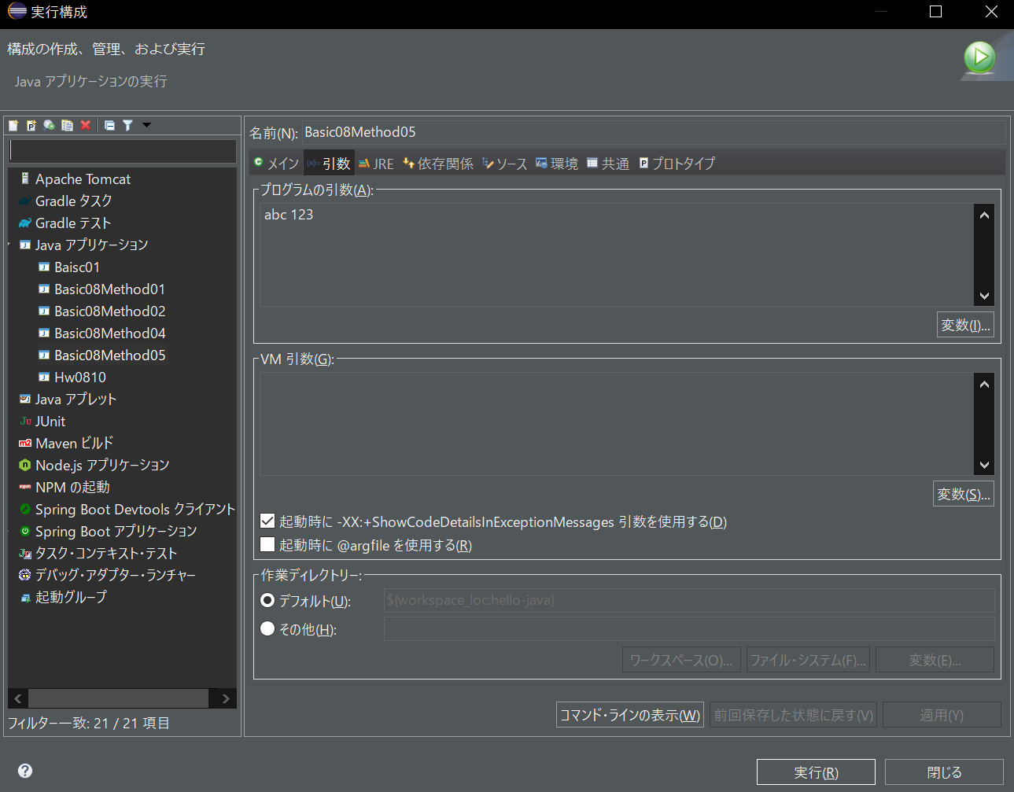
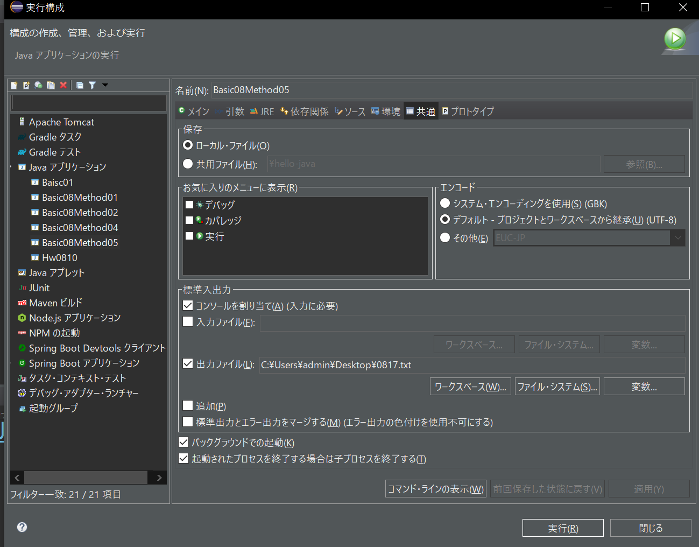

JAVAプロジェクト参照
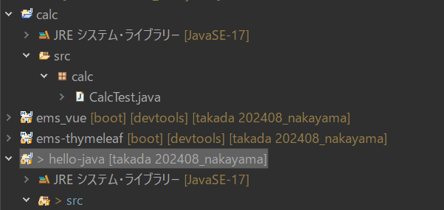

1.javaプロジェクト（calc）を新規する
2.JAVAのバージョンは同じにすること。
3.calcプロジェクトに、メソッドを作成する。
4.hello-javaプロジェクトのビルド・パス構成画面に、calcプロジェクトを追加する
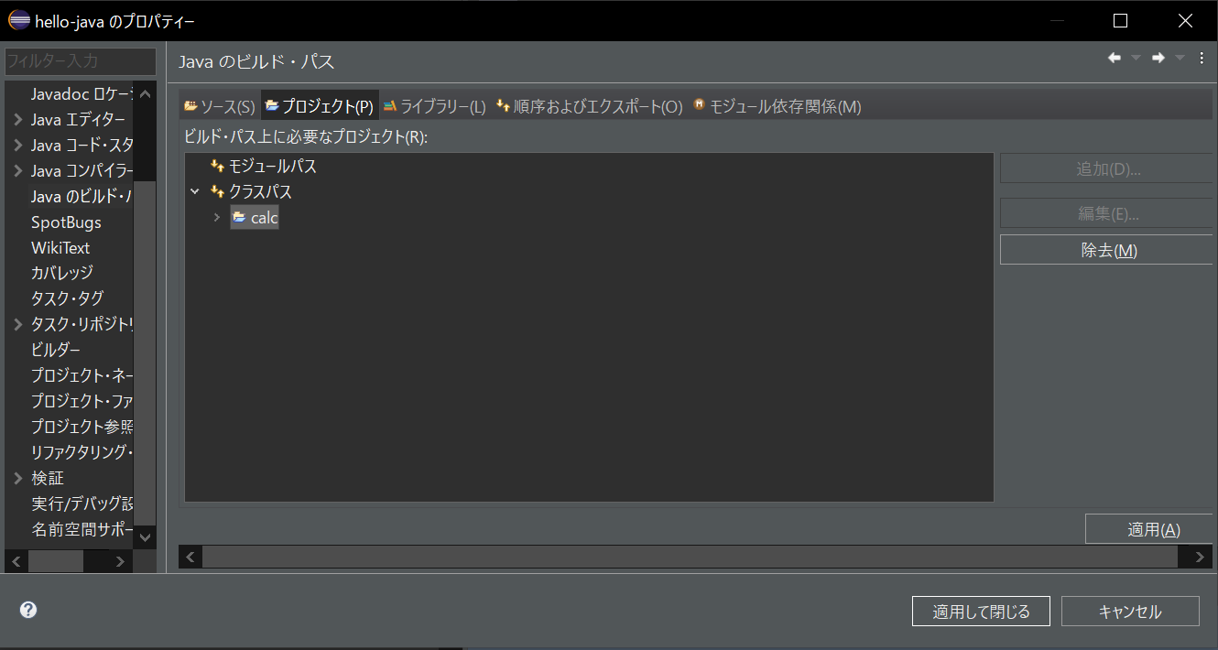

5.javaソースを実行し、結果を出すこと。

jarファイル参照
jarファイルを作成する。

1.プロジェクト右クリックし、エクスポートを選択する。

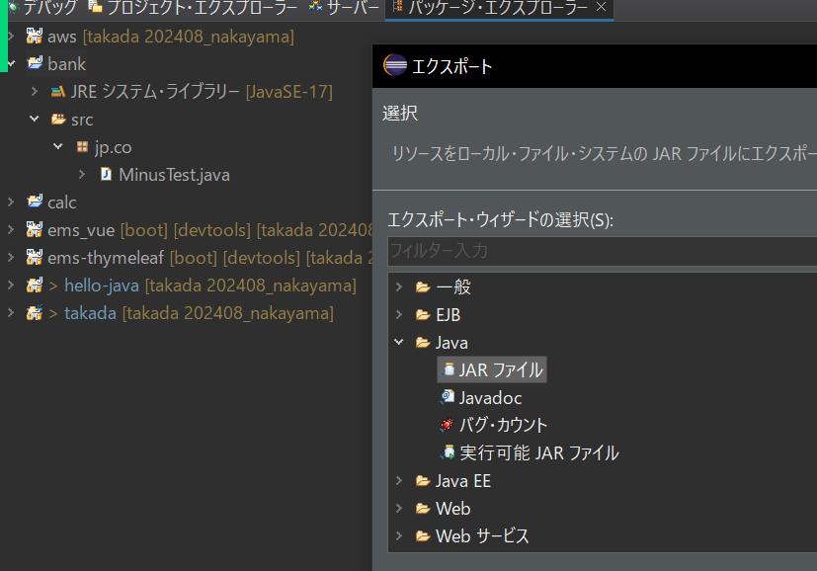

2.jarファイルの出力先を設定する
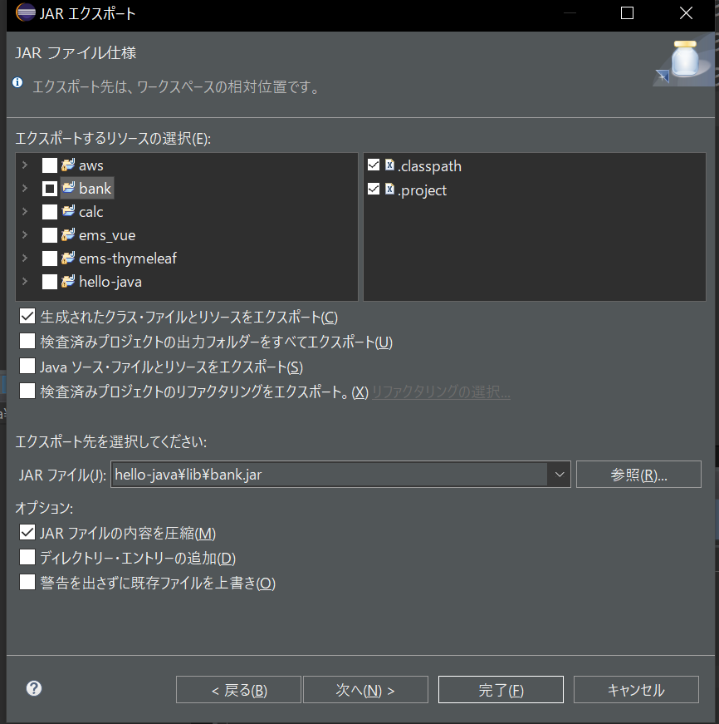

3.hello-javaのプロジェクトのビルド・パス構成画面に、jarファイルを参照する。
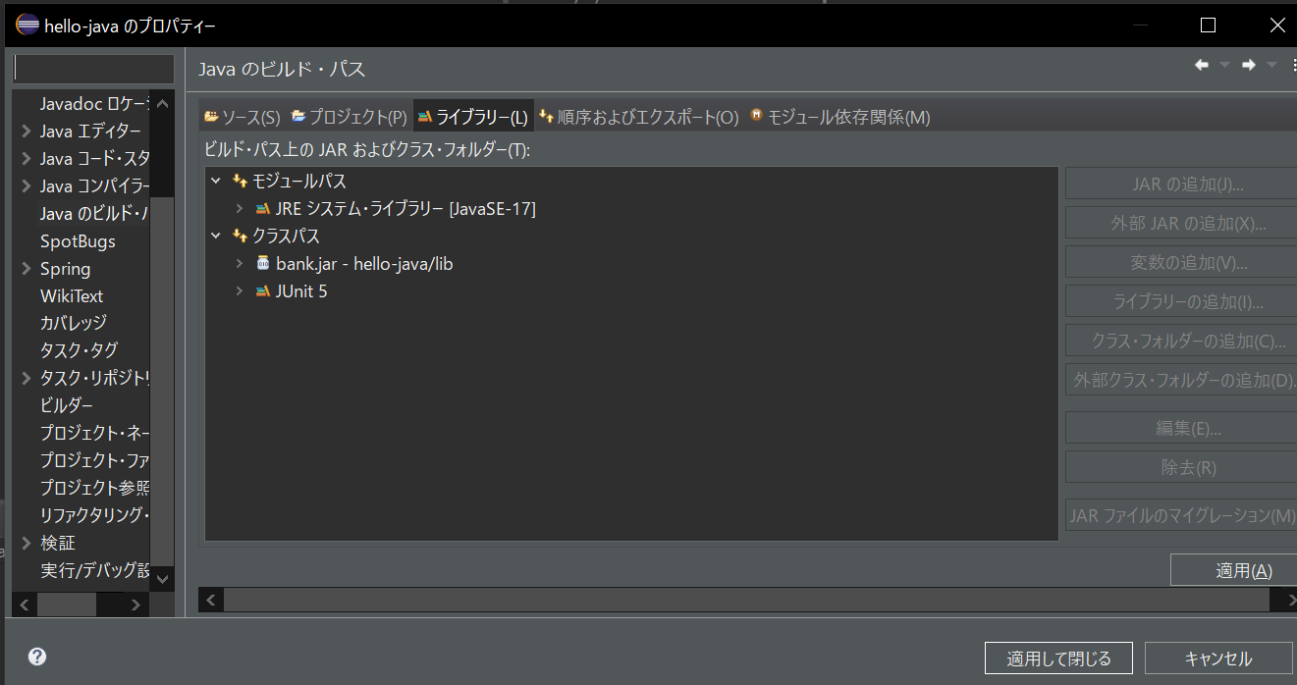

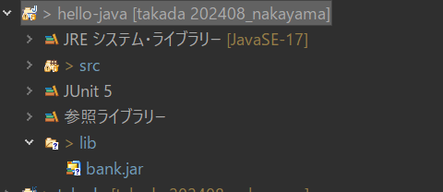

4.javaソースを実行し、結果を出すこと。

６.DOCKER
MYSQL

 | 要在Windows上安装Docker Hub中的MySQL 8并使用磁盘卷参数，您可以按照以下步骤操作：
 | 1. 首先，确保您已经在Windows上安装了Docker Desktop。您可以从Docker官方网站下载并安装Docker Desktop。
 | 2. 打开Docker Desktop，并确保Docker已成功启动。 docker version
 | 3. 打开命令提示符或PowerShell，并运行以下命令以拉取MySQL 8的Docker镜像：
 | docker pull mysql:8
WIN | 4. 创建一个目录来存储MySQL数据。例如，您可以在创建一个文件夹。C:/work/docker-volumes/mysql-data
MAC | 4. 创建一个目录来存储MySQL数据。例如，您可以在创建一个文件夹。/Users/user/Documents/docker-volumes/mysql-data
 | 5. 运行以下命令来启动MySQL容器，并将磁盘卷参数设置为刚刚创建的目录：
WIN | docker run -d -p 3306:3306 --name mysql-container -e MYSQL_ROOT_PASSWORD=123456 -v C:/work/docker-volumes/mysql-data:/var/lib/mysql mysql:8
MAC | docker run -d -p 3306:3306 --name mysql-container -e MYSQL_ROOT_PASSWORD=123456 -v /Users/user/Documents/docker-volumes/mysql-data:/var/lib/mysql mysql:8
 | 在上面的命令中，将123456替换为您想要设置的MySQL root密码。
 | 6. 等待一段时间，直到MySQL容器成功启动。您可以使用以下命令检查容器的状态：
 | docker ps
 | 如果容器的状态为"Up"，则表示MySQL已成功安装并运行。
 | 现在，您已经成功在Windows上使用磁盘卷参数安装了Docker Hub中的MySQL 8。您可以使用MySQL客户端工具连接到MySQL数据库，并开始使用它。
 | 用下面的命令可以进入LINUX 命令行
 | ```
 | docker exec -it mysql-container bash
 | ```
 | mysql -uroot -p123456
 | ```
ORACLE
 | Oracle Database 11g
WIN | docker run -d -p 8080:8080 -p 1521:1521 --restart always --privileged=true --name myoracle -v C:\work\docker-volumes\oracle-data:/u01/app/oracle jonemark/oracle11gr2:11.2.0.4
MAC | docker run -d -p 8080:8080 -p 1521:1521 --restart always --privileged=true --name myoracle -v /Users/user/tools/docker-volumes/oracle-data:/u01/app/oracle jonemark/oracle11gr2:11.2.0.4
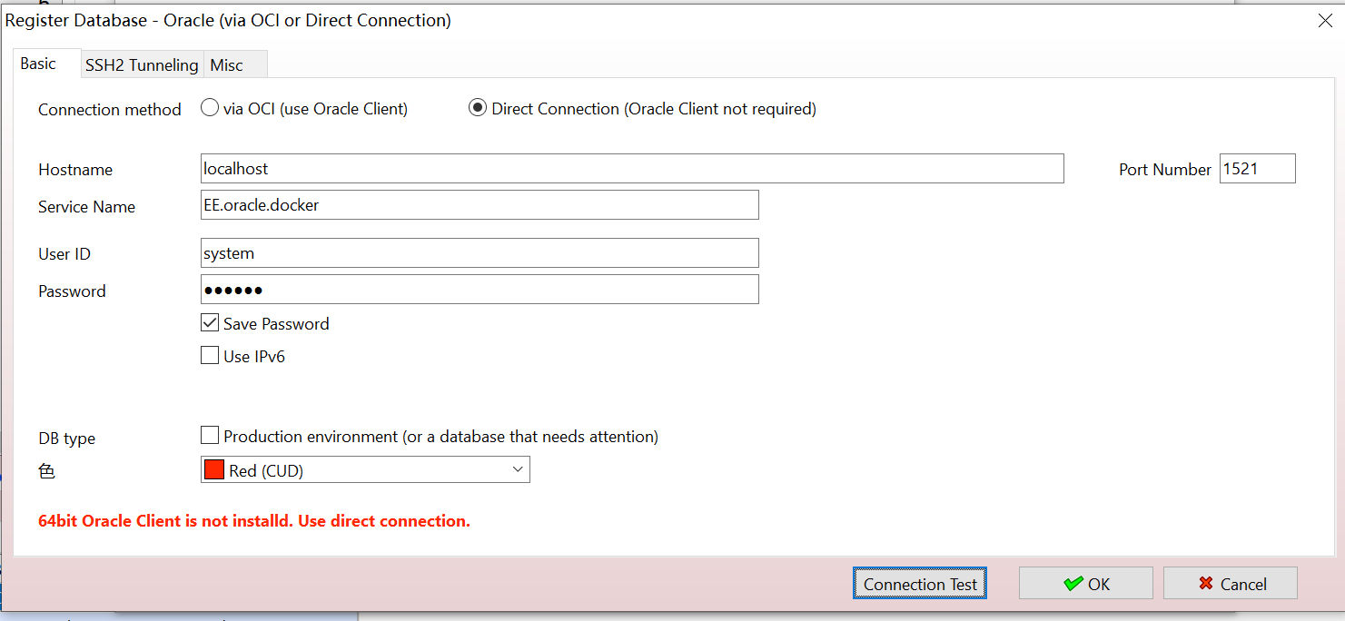
 | Oracle镜像运行容器后默认的访问配置如下：
 | hostname: localhost
 | port: 1521
 | sid: EE
 | service name: EE.oracle.docker
 | username: system
 | password: oracle

 | 1、通过docker exec命令进到容器内部。
 | docker exec -it myoracle bash
 | 1
 | 2、为了每次重启此Oracle容器后不会出错，需要执行以下命令
 | cp /u01/app/oracle/admin/EE/pfile/init.ora /u01/app/oracle/product/11.2.0/EE/dbs/initEE.ora
POSTGRE
 | docker run --name mypostgres -e POSTGRES_PASSWORD=123456 -p 5432:5432 -v /Users/user/tools/docker-volumes/postgre-data:/var/lib/postgresql/data -d postgres

UBANTU
 | 要在Windows上安装带有磁盘卷参数的Ubuntu 22.04.3 LTS，您可以按照以下步骤操作：

 | 1. 首先，您需要安装Docker Desktop，它是在Windows上运行Docker容器的工具。您可以从Docker官方网站（https://www.docker.com/products/docker-desktop）下载并安装Docker Desktop。

 | 2. 安装完成后，启动Docker Desktop，并确保Docker引擎正在运行。

 | 3. 打开命令提示符或PowerShell，并运行以下命令以从Docker Hub下载并运行Ubuntu 22.04.3 LTS容器：

 | ```
 | docker run -it -v <本地目录>:<容器目录> ubuntu:22.04
 | ```

 | 将`<本地目录>`替换为您要挂载到容器的本地目录的路径，并将`<容器目录>`替换为容器内要挂载的目录的路径。

 | 例如，要将本地的`C:/work/docker-volumes/ubuntu-data`目录挂载到容器的`/data`目录，您可以运行以下命令：

 | ```
WIN | docker run -it -v C:/work/docker-volumes/ubuntu-data:/data --name ubuntu-container ubuntu:22.04
 | ```
 | ```
MAC | docker run -it -v /Users/user/Documents/docker-volumes/ubuntu-data:/data --name ubuntu-container ubuntu:22.04
 | ```

 | 这将在交互模式下启动一个新的Ubuntu 22.04.3 LTS容器，并将本地的`C:\data`目录挂载到容器的`/data`目录。

 | 4. 您现在可以在容器中执行各种操作，例如安装软件包、运行命令等。要退出容器，请使用`exit`命令。

 | 请注意，Ubuntu 22.04.3 LTS是一个虚拟的操作系统环境，它运行在Docker容器中。在容器中所做的更改不会影响到您的Windows主机系统。

 | 用下面的命令可以进入LINUX 命令行
 | ```
 | docker exec -it ubuntu-container bash
 | ```

 | 在Ubuntu上安装VI命令很简单。只需按照以下步骤操作：

 | 1. 打开终端。你可以通过按下`Ctrl+Alt+T`来快速打开终端。
 | 2. 在终端中输入以下命令以安装VI编辑器：
 | ```
 | apt-get update
 | apt-get install vim

 | ```
 | 输入密码后，系统会开始下载并安装VI编辑器。
 | 3. 安装完成后，你可以在终端中输入`vi`命令来启动VI编辑器。

 | 现在你已经成功安装了VI命令，可以使用它来编辑文本文件。

 | Linux 是一种开源的操作系统，具有强大的命令行工具。下面是一些常用的 Linux 命令及其用法和示例：

 | 1. `ls`：列出当前目录下的文件和文件夹。
 | - 用法：`ls [选项] [文件/目录]`
 | - 示例：`ls -l` 列出详细信息，包括文件权限、所有者、大小和修改时间。

 | 2. `cd`：切换当前工作目录。
 | - 用法：`cd [目录]`
 | - 示例：`cd /home/user` 切换到 "/home/user" 目录。

 | 3. `pwd`：显示当前工作目录的路径。
 | - 用法：`pwd`
 | - 示例：`pwd` 显示 "/home/user"。

 | 4. `mkdir`：创建新的目录。
 | - 用法：`mkdir [目录名]`
 | - 示例：`mkdir new_folder` 创建名为 "new_folder" 的新目录。

 | 5. `rm`：删除文件或目录。
 | - 用法：`rm [选项] [文件/目录]`
 | - 示例：`rm file.txt` 删除名为 "file.txt" 的文件。

 | 6. `cp`：复制文件或目录。
 | - 用法：`cp [选项] [源文件/目录] [目标文件/目录]`
 | - 示例：`cp file.txt new_folder/` 将 "file.txt" 复制到 "new_folder" 目录。

 | 7. `mv`：移动文件或目录，或者重命名文件或目录。
 | - 用法：`mv [选项] [源文件/目录] [目标文件/目录]`
 | - 示例：`mv file.txt new_folder/` 将 "file.txt" 移动到 "new_folder" 目录。

 | 8. `cat`：显示文件内容。
 | - 用法：`cat [文件]`
 | - 示例：`cat file.txt` 显示 "file.txt" 文件的内容。

 | 9. `grep`：在文件中搜索指定模式。
 | - 用法：`grep [选项] [模式] [文件]`
 | - 示例：`grep "hello" file.txt` 在 "file.txt" 文件中搜索包含 "hello" 的行。

 | 10. `chmod`：修改文件或目录的权限。
 | - 用法：`chmod [权限] [文件/目录]`
 | - 示例：`chmod 755 file.txt` 将 "file.txt" 的权限设置为 755。

 | 这只是一小部分常用的 Linux 命令，还有很多其他命令可以用于不同的任务。你可以通过查阅 Linux 命令的文档或者使用 `man` 命令来获取更多信息。

 | Vim是一种文本编辑器，常用于Linux系统中。它具有很多强大的功能和命令。下面是一些常用的Vim命令的用法和例子：

 | 1. 打开文件：
 | - `vim filename`：打开名为filename的文件。
 | - `vim`：打开一个空白文件。

 | 2. 保存和退出：
 | - `:w`：保存文件。
 | - `:q`：退出Vim。
 | - `:wq`：保存并退出Vim。

 | 3. 移动光标：
 | - `h`：向左移动一个字符。
 | - `j`：向下移动一行。
 | - `k`：向上移动一行。
 | - `l`：向右移动一个字符。
 | - `0`：移动到行首。
 | - `$`：移动到行尾。
 | - `gg`：移动到文件开头。
 | - `G`：移动到文件末尾。

 | 4. 插入和编辑文本：
 | - `i`：在光标前插入文本。
 | - `a`：在光标后插入文本。
 | - `o`：在当前行下方插入新行。
 | - `O`：在当前行上方插入新行。
 | - `x`：删除光标处的字符。
 | - `dd`：删除当前行。
 | - `yy`：复制当前行。
 | - `p`：粘贴复制的内容。

 | 5. 搜索和替换：
 | - `/pattern`：向下搜索pattern。
 | - `?pattern`：向上搜索pattern。
 | - `n`：定位到下一个匹配项。
 | - `N`：定位到上一个匹配项。
 | - `:s/old/new`：将当前行第一个匹配项的old替换为new。
 | - `:s/old/new/g`：将当前行所有匹配项的old替换为new。
 | - `:%s/old/new/g`：将文件中所有匹配项的old替换为new。

 | 这些只是Vim命令的一部分，Vim还有许多其他功能和命令。你可以通过在终端中输入`vimtutor`来学习更多关于Vim的用法和技巧。

 | touch 1.txt
 | ll
 | vim 1.txt
 | 点I进入插入模式后
 | 输入hello,world
 | 点ESC键进入命令行模式
 | 输入:wq 保存并退出
 | cat 1.txt 确认刚才输入的文件内容

 | 注意：LINUX文本文件的换行和WINDOWS不一样。
 | LINUX: LF 换行
 | WINDOWS: CRLF 回车换行

Apache James
 | Apache James是一个开源的邮件服务器，可以用于搭建本地的邮箱服务。使用Docker可以更加方便地部署和管理Apache James。以下是一些简单的步骤，可以帮助你在本地使用Docker搭建Apache James邮箱服务：

 | 1. **安装Docker和Docker Compose：**
 | - 如果你还没有安装Docker，可以参考Docker的官方文档来安装：https://docs.docker.com/get-docker/
 | - Docker Compose通常与Docker一起安装，但如果你需要单独安装，可以参考：https://docs.docker.com/compose/install/

 | 2. **创建Docker Compose文件：**
 | 创建一个名为`docker-compose.yml`的文件，内容如下：

 | ```yaml
 | version: '3.8'

 | services:
 | james:
 | image: linagora/james:3.7.0
 | ports:
 | - "25:25" # SMTP端口
 | - "80:80" # HTTP端口
 | - "110:110" # POP3端口
 | - "143:143" # IMAP端口
 | - "8025:8025" # James管理端口
 | volumes:
 | - "./james-data:/root/conf"
 | ```

 | 这个Compose文件会启动一个Apache James容器，并映射了SMTP、HTTP、POP3、IMAP和管理端口到主机上，同时将数据卷挂载到`./james-data`目录，用于保存James的配置和邮件数据。

 | 3. **启动Apache James容器：**
 | 在终端中，进入包含`docker-compose.yml`文件的目录，然后执行以下命令启动容器：

 | ```
 | docker-compose up -d
 | ```

 | 这会在后台启动Apache James容器。

 | 4. **访问James管理界面：**
 | 打开浏览器，访问`http://localhost:8025`，你会看到Apache James的管理界面。默认的管理员账号是`root@localhost`，密码是`root`。

 | 5. **使用邮箱服务：**
 | 现在，你可以使用SMTP、POP3、IMAP和HTTP来发送和接收邮件了。可以使用任何邮件客户端，如Outlook、Thunderbird或者Webmail来连接你的本地邮箱服务。

 | 6. **管理Apache James：**
 | 你可以通过James的管理界面来管理用户、邮箱域等配置，也可以通过编辑挂载的`james-data`目录下的配置文件来进行更高级的配置修改。

 | 通过这些步骤，你可以在本地快速搭建一个Apache James邮箱服务，并且使用Docker来简化管理。

 | 要在 Windows 10 上使用 Docker 部署 Apache James 并创建带有磁盘映射的本地邮箱服务，您可以按照以下步骤操作：

 | 1. **安装 Docker Desktop**：在 Windows 10 上安装 Docker Desktop。您可以从 Docker 官方网站下载并按照说明安装。

 | 2. **准备 Apache James Docker 镜像**：从 Docker Hub 上获取 Apache James 的 Docker 镜像。您可以使用以下命令从 Docker Hub 获取 Apache James 的最新版本：

 | ```
 | docker pull apache/james
 | ```

 | 3. **创建本地目录**：在您的计算机上创建一个目录，用于存储 Apache James 的配置文件、邮箱数据等。例如，您可以在您的用户目录下创建一个名为 `james_data` 的文件夹。

 | 4. **编写 Docker Compose 文件**：创建一个名为 `docker-compose.yml` 的文件，用于配置 Apache James 服务及其磁盘映射。下面是一个示例 `docker-compose.yml` 文件：

 | ```yaml
 | version: '3'
 | services:
 | james:
 | image: apache/james
 | container_name: james
 | ports:
 | - "25:25"
 | - "110:110"
 | - "143:143"
 | - "465:465"
 | - "587:587"
 | - "993:993"
 | - "9999:9999"
 | volumes:
 | - ./james_data:/root/james-server-app/data
 | environment:
 | - ENABLE_SMTP=true
 | - ENABLE_POP3=true
 | - ENABLE_IMAP=true
 | - ENABLE_MANAGEABLE=true
 | ```

 | 在这个示例中，我们将 Apache James 服务的端口映射到主机的相应端口，并将 `james_data` 目录映射到容器内部的 `/root/james-server-app/data` 目录。

 | 5. **启动 Apache James 服务**：在命令行中，导航到包含 `docker-compose.yml` 文件的目录，并运行以下命令：

 | ```
 | docker-compose up -d
 | ```

 | 这将启动 Apache James 服务，并且该服务将使用您提供的磁盘映射进行配置。

 | 6. **创建新邮箱用户**：要创建新的邮箱用户，您需要使用 Apache James 的管理界面或命令行工具。Apache James 提供了管理用户的 REST API，您可以通过发送适当的 POST 请求来创建用户。您可以使用 cURL 或其他 HTTP 客户端来执行此操作。例如，要使用 cURL 创建一个名为 `user@example.com` 的新用户，可以执行以下命令：

 | ```
 | curl -X POST http://localhost:9999/users -H "Content-Type: application/json" -d '{"username":"user@example.com","password":"password"}'
 | ```

 | 请确保将 `password` 替换为实际的密码。

 | 通过按照以上步骤操作，您应该能够在 Windows 10 上使用 Docker 创建带有磁盘映射的本地 Apache James 邮箱服务，并成功创建新的邮箱用户。

 | 这个 Docker 配置文件定义了一个名为 "james" 的 Docker 服务,它使用了 "apache/james" 这个 Docker 镜像。

 | 具体内容如下:

 | 1. `version: '3'`: 表示使用的是 Docker Compose 版本 3。

 | 2. `services`: 定义了一个名为 "james" 的服务。

 | 3. `image: apache/james`: 表示使用 "apache/james" 这个 Docker 镜像作为服务的基础镜像。

 | 4. `container_name: james`: 将容器命名为 "james"。

 | 5. `ports`: 将容器内部的端口映射到主机的端口上,包括 SMTP(25)、POP3(110)、IMAP(143)、SMTPS(465)、SUBMISSION(587)、IMAPS(993) 和 管理端口(9999)。

 | 6. `volumes`: 将主机上的 "./james_data" 目录挂载到容器内的 "/root/james-server-app/data" 目录,用于持久化 James 服务的数据。

 | 7. `environment`: 设置了一些环境变量,包括启用 SMTP、POP3 和 IMAP 协议,以及启用管理功能。

 | 总的来说,这个 Docker 配置文件启动了一个 Apache James 邮件服务器容器,并将相关的端口和数据目录进行了映射和配置。这样可以方便地在 Docker 环境中运行和管理 James 邮件服务器。

 | 这个 Docker 配置文件定义了一个名为 "james" 的 Docker 服务,它使用 "apache/james" 镜像作为基础镜像。以下是各个端口号的含义:

 | 1. `25:25`: SMTP (Simple Mail Transfer Protocol) 端口,用于发送和接收电子邮件。

 | 2. `110:110`: POP3 (Post Office Protocol version 3) 端口,用于从邮件服务器下载电子邮件。

 | 3. `143:143`: IMAP (Internet Message Access Protocol) 端口,用于从邮件服务器访问和管理电子邮件。

 | 4. `465:465`: SMTPS (SMTP over SSL/TLS) 端口,用于通过 SSL/TLS 加密的 SMTP 连接发送电子邮件。

 | 5. `587:587`: SMTP 端口,通常用于客户端发送电子邮件。

 | 6. `993:993`: IMAPS (IMAP over SSL/TLS) 端口,用于通过 SSL/TLS 加密的 IMAP 连接访问电子邮件。

 | 7. `9999:9999`: 这是 James 服务器的管理端口,用于管理和配置 James 服务器。

 | 此外,该配置还挂载了一个名为 "james_data" 的数据卷,用于存储 James 服务器的数据。最后,它设置了几个环境变量,启用了 SMTP、POP3 和 IMAP 协议,并启用了可管理性。

 | 总的来说,这个 Docker 配置文件定义了一个 James 邮件服务器,并暴露了各种常见的邮件协议端口,以便客户端可以连接和使用该服务器。

ファイルIO
writer = new BufferedWriter(
 | buffer

writer.write(reader.readLine());
 | buffer
 |  | 東京、名古屋

writer.flush();
 | buffer

東京、名古屋

javaプロジェクト
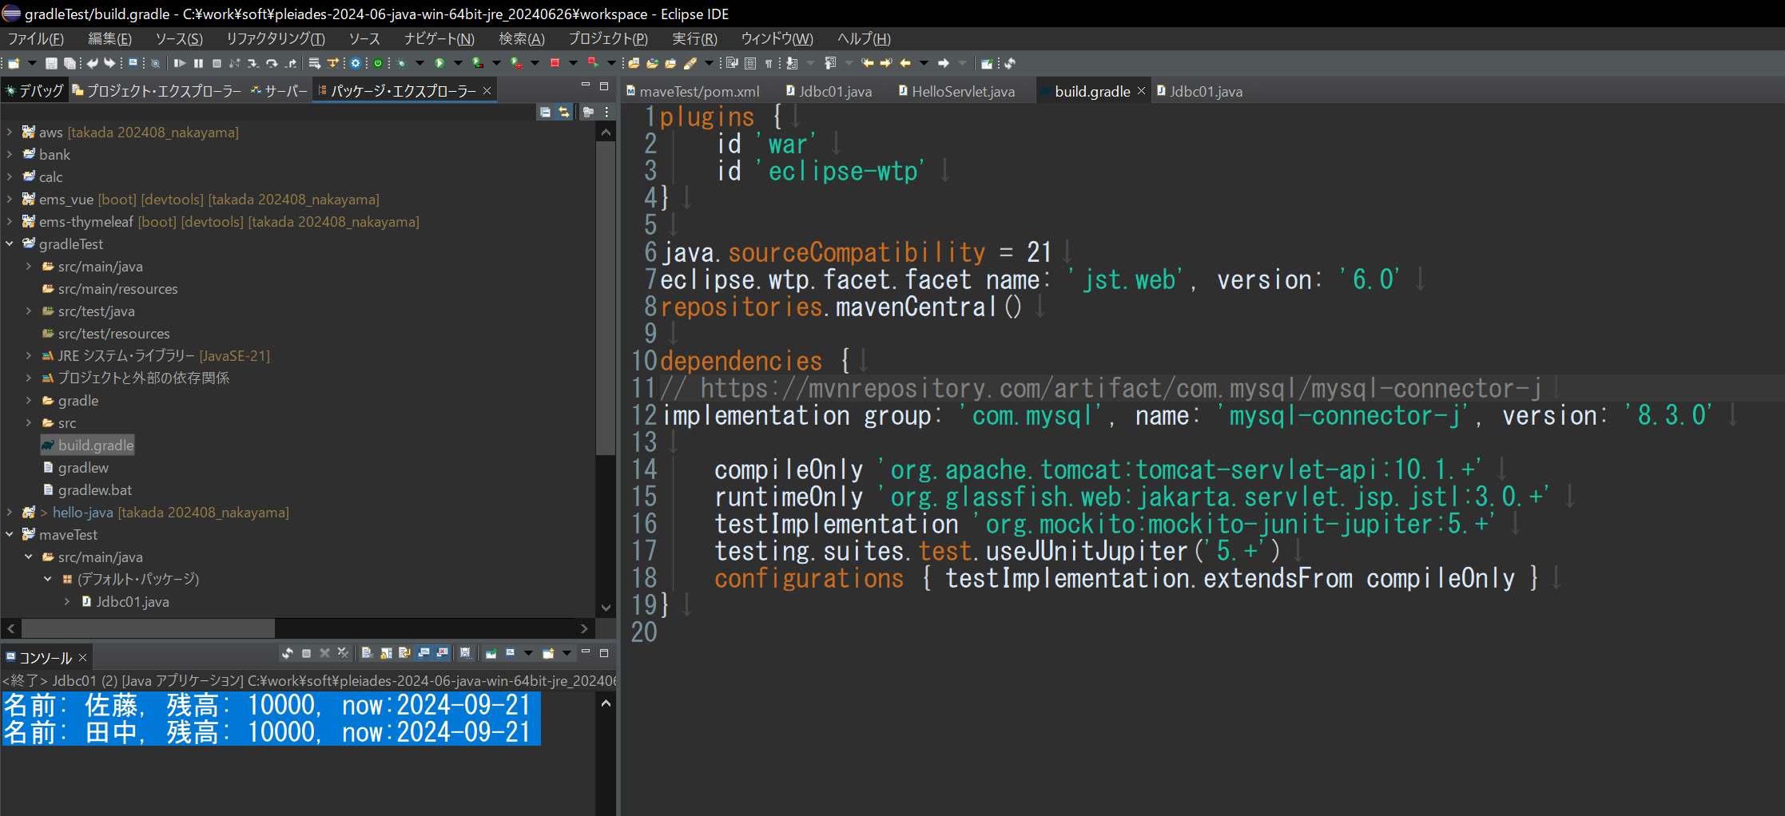
１．JAVAプロジェクト（JARファイル参照）
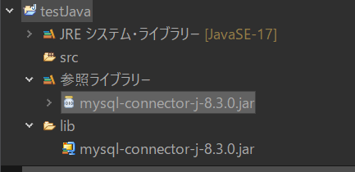

２．JAVAプロジェクト（MAVEN）
 | /maveTest/pom.xml |  | で管理する
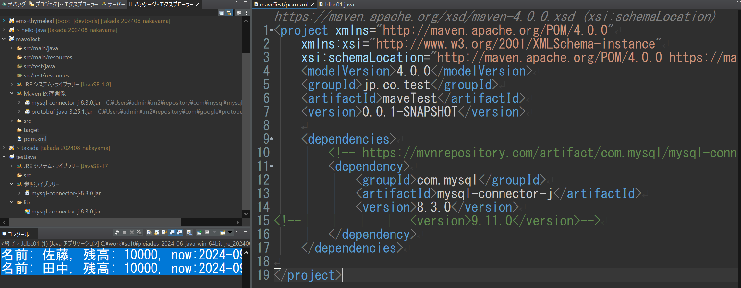

 | src/main/java
 |  | javaソース
 | src/main/resources
 |  | javaソース以外のファイル

 | src/main/test
 |  | javaソース(テスト用)
 | src/main/resources
 |  | javaソース以外のファイル(テスト用)

３．JAVAプロジェクト（GRADLE）

 | /gradleTest/build.gradle |  | で管理する

